Лист1
 | 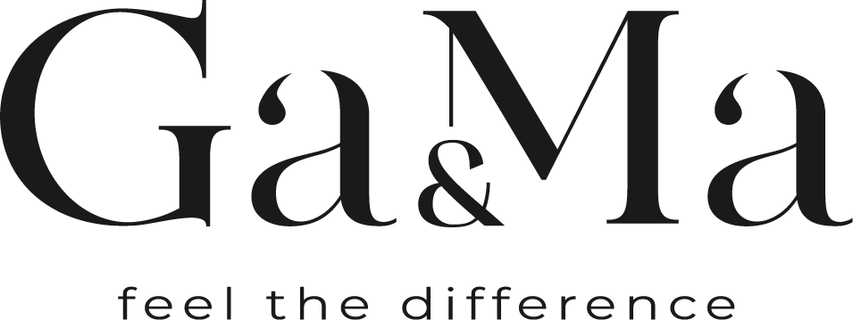

 | Прайс-лист пролукції станом на 09.10.2022 | Менеджер Юлія
 | Розмір знижки | 30% |  |  | #REF!
Артикул | Назва | Обєм | Ціна | Ціна зі знижкою | кількість | Вартість | Вартість зі знижкою

